Abb.8_Szenario BWS DE
Szenario: Potenzial der Bruttowertschöpfung der deutschen GreenTech-Branche bis 2045 (in €)

 | 2023 | 2024 | 2025 | 2026 | 2027 | 2028 | 2029 | 2030 | 2031 | 2032 | 2033 | 2034 | 2035 | 2036 | 2037 | 2038 | 2039 | 2040 | 2041 | 2042 | 2043 | 2044 | 2045
Szenario 1: Fortsetzung des gegenwärtigen Pfades – die GreenTech-Branche wächst weiter wie bisher | 318,715,329,324.11 | 337,042,176,266.46 | 352,826,383,578.23 | 369,447,293,809.88 | 386,456,244,715.08 | 402,914,046,536.29 | 419,386,044,259.10 | 436,267,475,107.31 | 450,856,707,902.12 | 465,509,431,977.30 | 479,996,947,035.49 | 494,235,105,227.54 | 508,596,373,036.93 | 519,504,694,613.21 | 530,622,656,849.16 | 541,958,863,591.39 | 553,589,323,905.97 | 565,405,154,486.40 | 576,665,643,161.69 | 588,030,300,970.38 | 599,417,192,169.37 | 610,797,788,660.82 | 622,107,308,221.99
Szenario 2: Klimaneutrales und Zirkuläres Deutschland – die GreenTech-Branche gewinnt zusätzlich an Dynamik | 318,715,329,324.11 | 332,812,319,821.47 | 342,311,385,429.64 | 352,445,782,725.02 | 362,774,176,848.90 | 372,424,133,308.65 | 381,951,245,619.35 | 391,297,663,196.83 | 399,029,354,494.85 | 406,718,323,804.18 | 414,156,660,282.63 | 422,206,667,124.29 | 430,789,240,921.60 | 439,566,891,877.15 | 448,549,959,455.87 | 457,749,071,704.96 | 467,227,153,029.41 | 476,892,681,880.73 | 486,690,361,901.90 | 496,619,845,859.48 | 506,615,728,356.32 | 516,656,033,162.86 | 526,687,165,689.23
Szenario 3: Stagnation bei Transformationstechnologien– die deutsche GreenTech-Branche verfehlt ihr Potenzial | 318,715,329,324.11 | 332,812,319,821.47 | 342,311,385,429.64 | 352,445,782,725.02 | 362,774,176,848.90 | 365,288,286,852.93 | 367,577,938,494.87 | 369,577,013,636.70 | 371,761,066,225.38 | 375,563,665,916.64 | 379,253,413,654.51 | 382,833,333,657.26 | 386,376,044,975.35 | 390,002,940,608.49 | 393,698,461,522.91 | 397,465,221,560.80 | 401,389,416,495.75 | 405,352,159,129.92 | 409,304,226,842.04 | 413,243,173,260.50 | 417,114,489,953.68 | 420,900,541,026.62 | 424,558,074,407.08
Gesamtwirtschaft | 3,746,137,845,889.42 | 3,796,598,229,949.97 | 3,842,708,518,955.42 | 3,894,258,447,781.99 | 3,947,472,784,235.46 | 3,993,424,985,954.17 | 4,037,771,164,555.28 | 4,080,099,933,803.98 | 4,124,597,912,129.29 | 4,169,789,318,780.55 | 4,214,430,114,597.86 | 4,258,592,157,438.85 | 4,302,980,552,531.31 | 4,348,701,012,659.22 | 4,395,587,366,526.87 | 4,443,771,652,947.60 | 4,493,729,032,004.87 | 4,544,568,466,264.32 | 4,595,733,057,329.45 | 4,647,059,328,574.20 | 4,697,891,577,047.89 | 4,747,948,658,882.59 | 4,796,703,317,048.11

Trend
Ambitionierter Umweltschutz | 100% | 106% | 111% | 116% | 121% | 126% | 132% | 137% | 141% | 146% | 151% | 155% | 160% | 163% | 166% | 170% | 174% | 177% | 181% | 185% | 188% | 192% | 195%
Trendfortschreibung | 100% | 104% | 107% | 111% | 114% | 117% | 120% | 123% | 125% | 128% | 130% | 132% | 135% | 138% | 141% | 144% | 147% | 150% | 153% | 156% | 159% | 162% | 165%
Abschwung | 100% | 104% | 107% | 111% | 114% | 115% | 115% | 116% | 117% | 118% | 119% | 120% | 121% | 122% | 124% | 125% | 126% | 127% | 128% | 130% | 131% | 132% | 133%
Gesamtwirtschaft | 100% | 101% | 103% | 104% | 105% | 107% | 108% | 109% | 110% | 111% | 113% | 114% | 115% | 116% | 117% | 119% | 120% | 121% | 123% | 124% | 125% | 127% | 128%

 |  |  | Darstellung Bericht

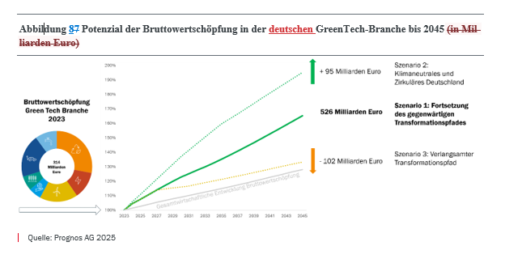

 |  |  |  |  |  |  |  | Anmerkung Prognos: Die Grafik wurde in Power point überarbeitet und um das Kreisdiagram des vorherigen Blattes ergänzt, sowie eine Beschriftung der Linien

